Sheet1
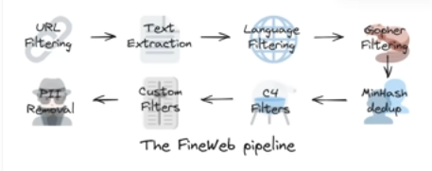
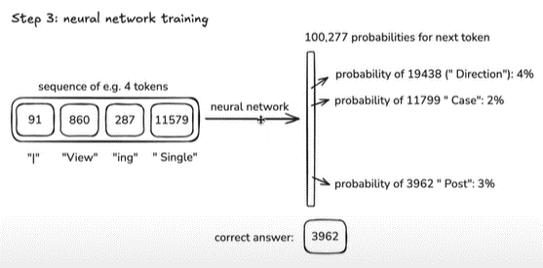
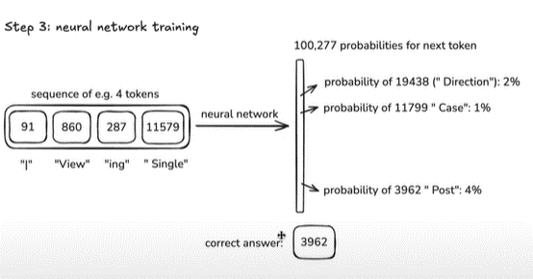
pretranning
 | Dowload àn process data từ interner
 |  | Fineweb

Sheet3
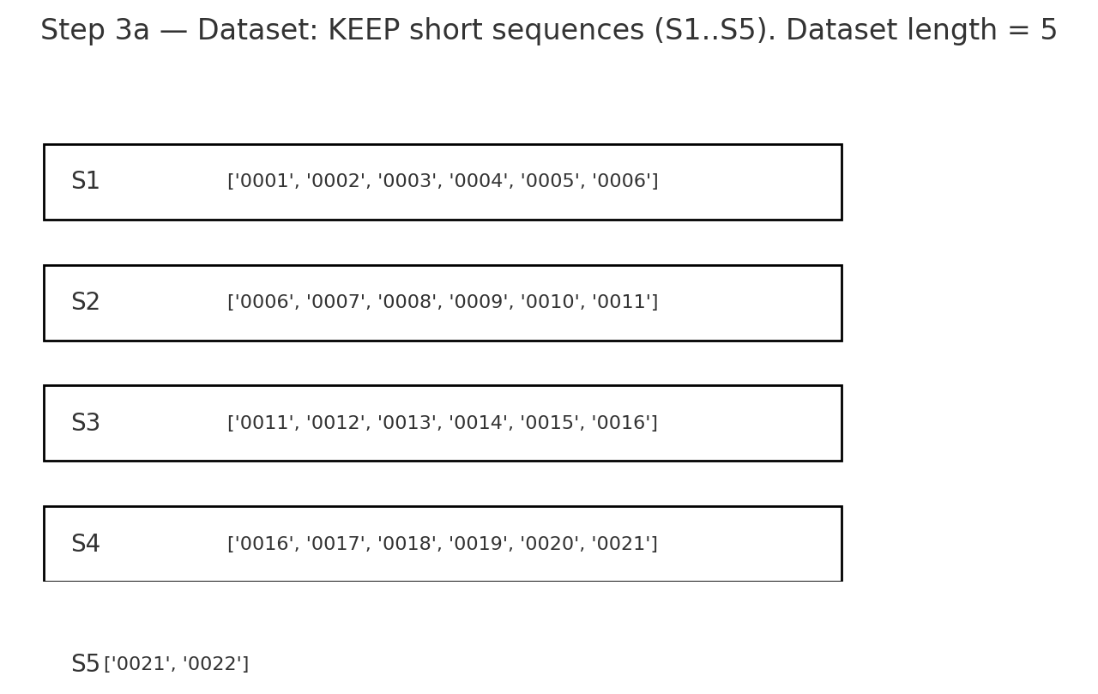
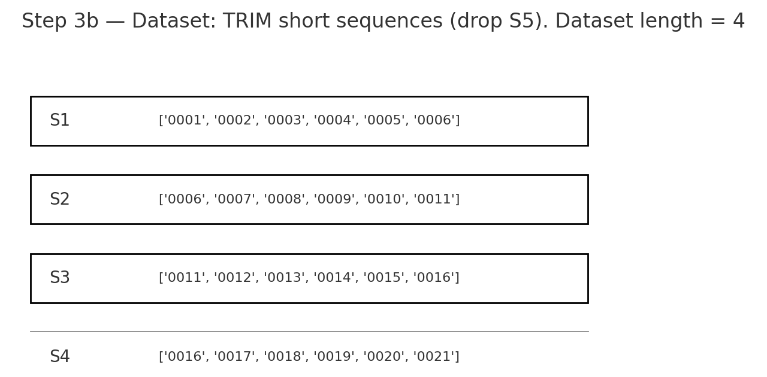

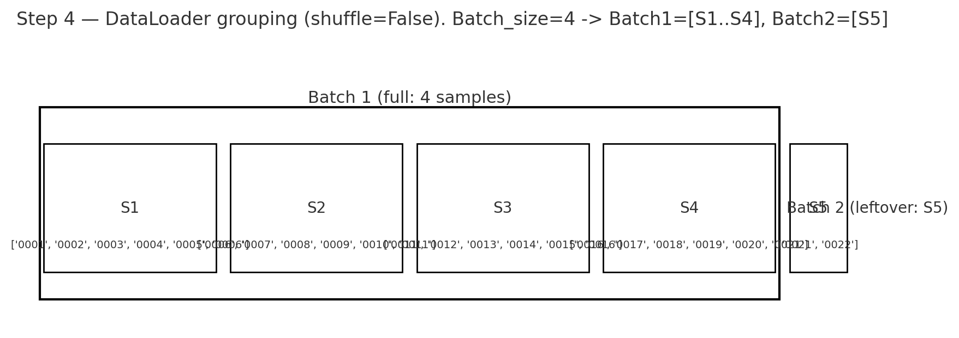

v

Lost
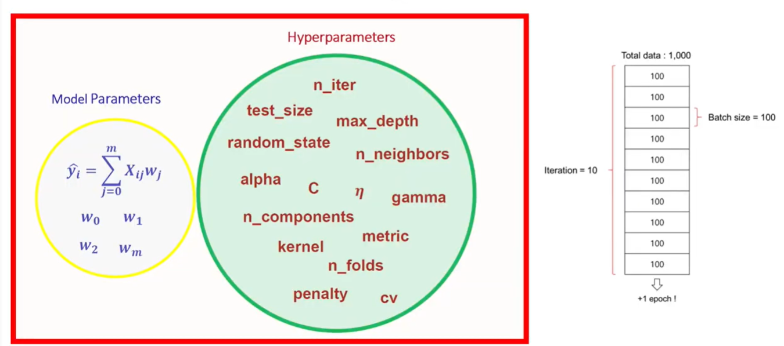
lost fucntion |  | và optimizetation function
 | mức đọ sai lklechj giữa thực tế và dự đón

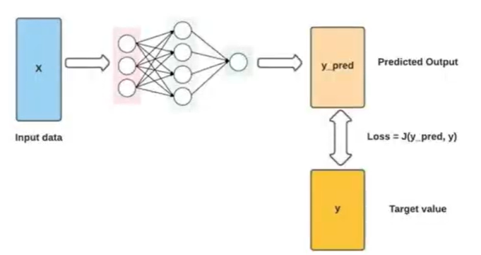

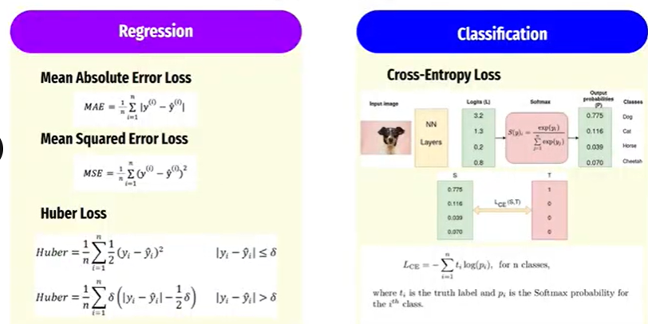
 | trong các trường hợp kahcs nhau thì nhận input khác nhau nhưng bắt buojc phải có thực tế và dự đoán
=> loss càng bé càng tốt

Công thức tổng quát (Cross-Entropy)

Với một token đúng có xác suất ppp, loss cho token đó là:

Với cả chuỗi dài nhiều token, lấy trung bình loss của các token.

4. Một số biến thể trong LLM

Ngoài cross-entropy “chuẩn”, còn có:

Label Smoothing Loss: tránh overfitting, không cho ground truth = 1 tuyệt đối, mà phân phối “mềm” hơn.

KL Divergence: dùng trong distillation (học mô hình nhỏ từ mô hình lớn).

RLHF Loss (Reinforcement Learning from Human Feedback): sau khi pretrain, fine-tune bằng reward model để tối ưu “preference” của người dùng (sử dụng PPO loss, DPO loss, v.v.).
Loss function trong LLM chủ yếu là Cross-Entropy Loss.

Nó đo khoảng cách giữa xác suất mô hình dự đoán và nhãn thật (từ đúng).

Fine-tuning hay RLHF có thể dùng loss khác để điều chỉnh hành vi mô hình.
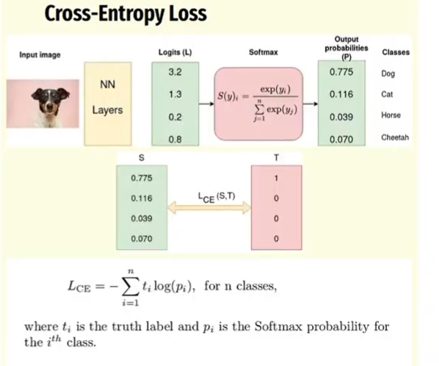

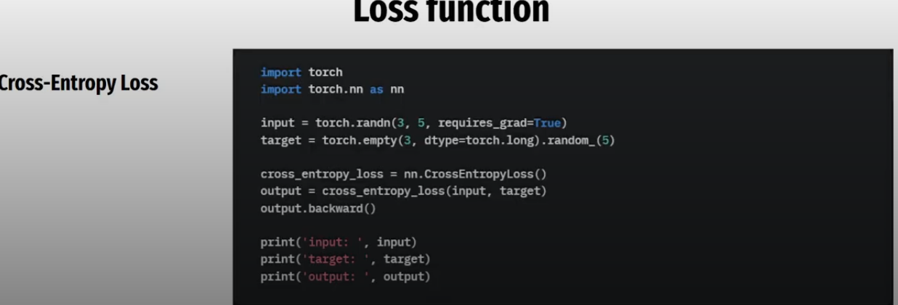

$f_{x}^{′}(x,y,z)$ = 2x
Gradient | Độ dóc
 | Biểu diễn tốc độ thay đổi của hàm
 | f(x,y,x) = x^2 + 4y - e^z
 | f'(x) = 2x |  | đạo hàm riền của biến x
 | f'(y) = 4
 | f'(z) = e^z
 | => [2x, 4, e^z] gọi là gradient => thê rhieenj mức độ biến thiên của 1 hàm ở 1 điểm
 | gradient là 1 vector mà tạo đó hướng của hàm số thay dổi nhiều nhất
 | grandient của 1 hàm số tại 1 diểm bất kỳ chỉ cho ta từ điểm đó đi theo hướng grandiend thì nó tăng nhiều nhất
 | tìm cực trị thì dùng đọa hàm = 0
 |  | cực tiểu | đạo hàm bậc 2 > 0 thì cực tiều
 |  | cực đại | đạo hàm bậc 2 <= 0 thì cực đại
 |  | cực tiểu/cực đại và gái tị lớn nhất và nhỏ nhất
 |  |  | cực tiểu/cực đại là cực bộ
 |  |  | giá trị lớn nhất /nhỏ nhất là toàn cục

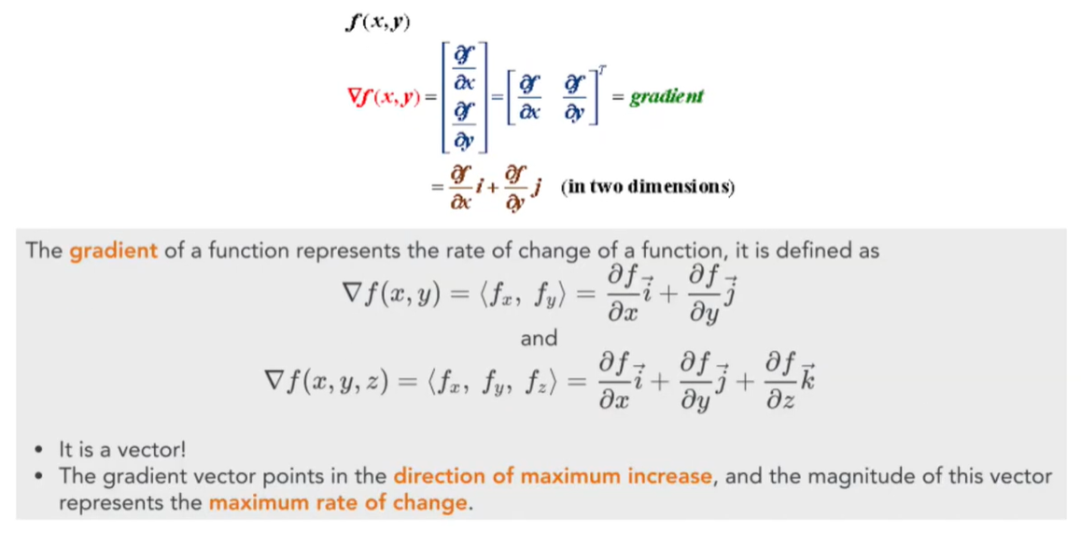

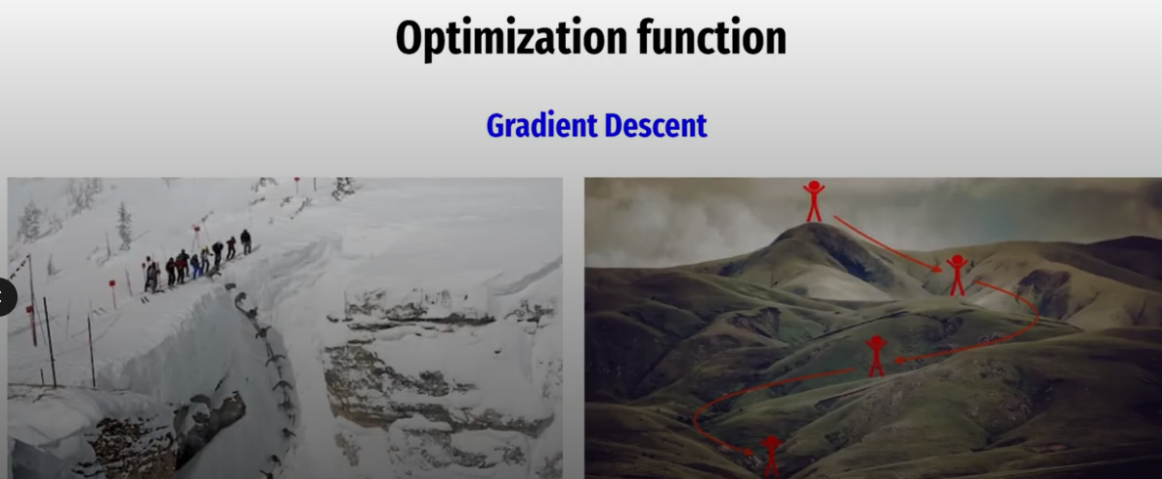

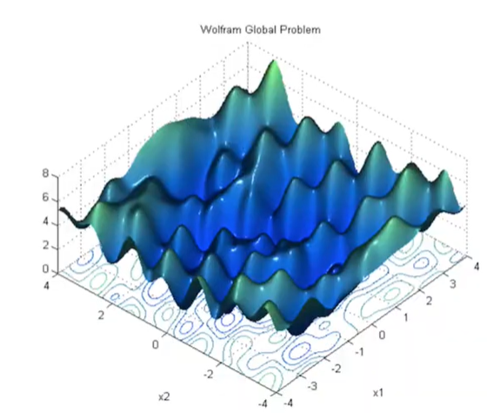

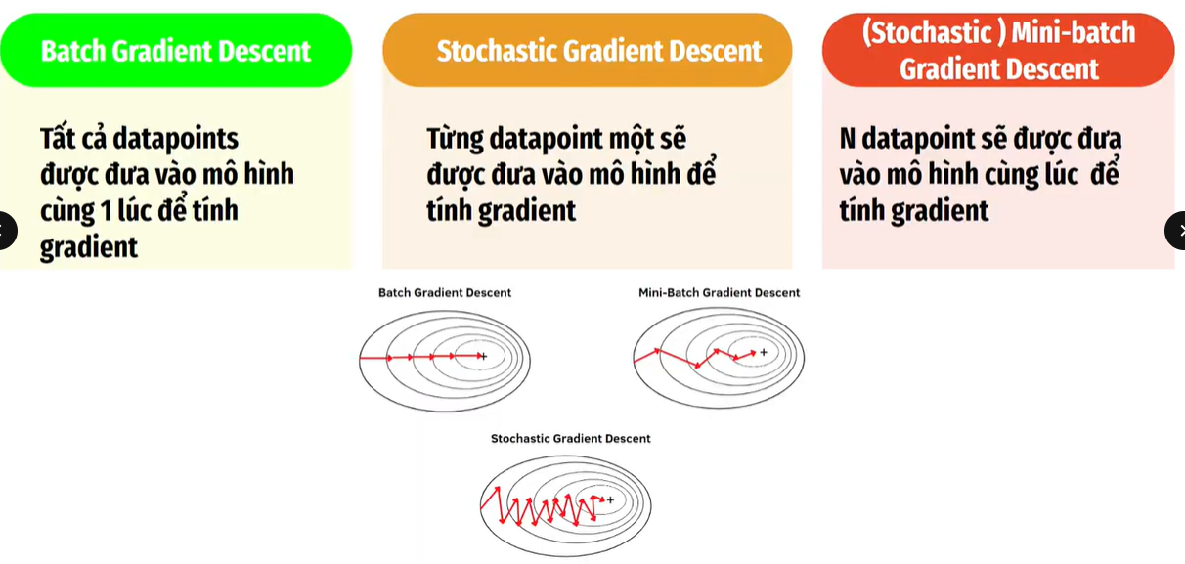

Online learning

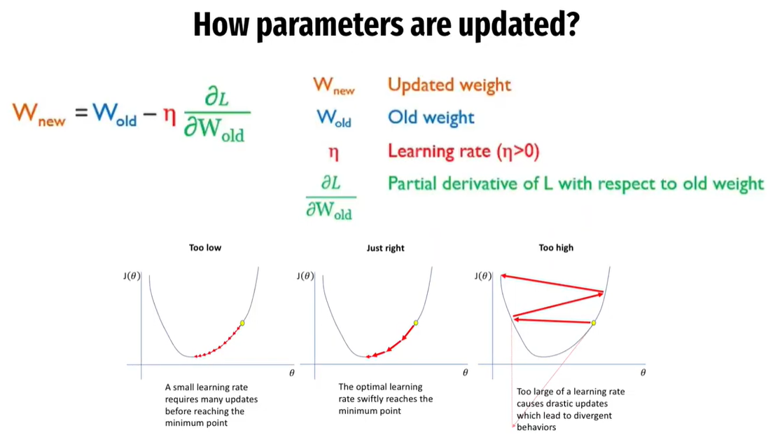

 | Chúng ta đã biết trọng số của mô hình sẽ update theo giảm của gradient
 | đạo hàm của Loss theo W

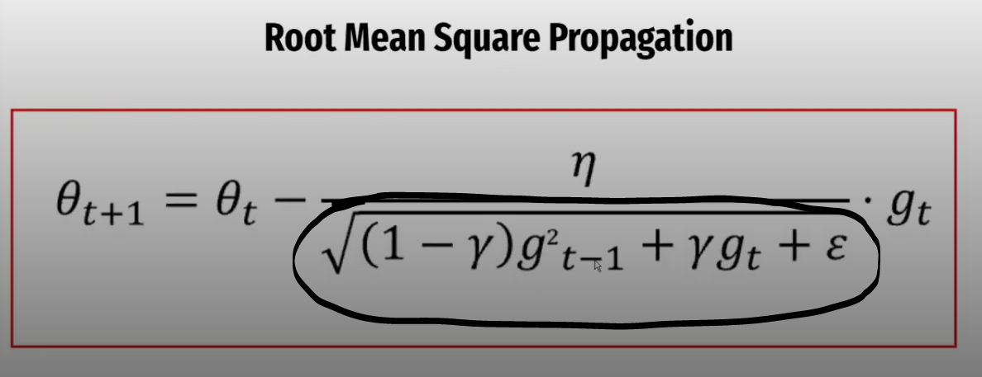

 | làm sao tính dc prammwter cuat toàn bộ parammter bất cứ layyer nào
 | Quy tác chain rule
 | nếu f và g là 2 hàm có thể được đọa hamnf(hàm khả vi), fx là 1 hàm hợp

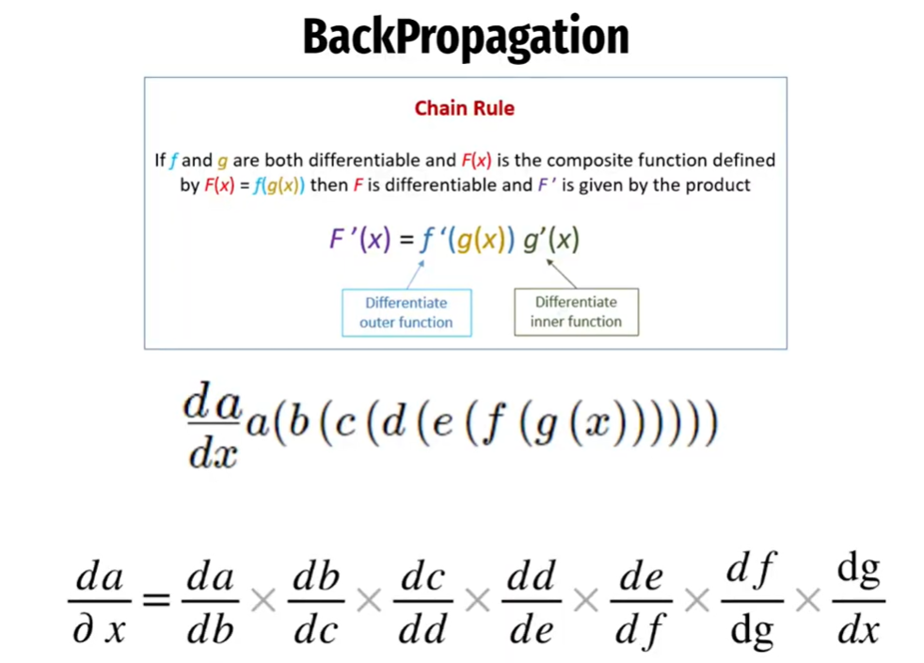

 | a là hàm Lost
 | x là input đầu vào
 | b layyer gần ouput nhất
 | ..g là layer gần input

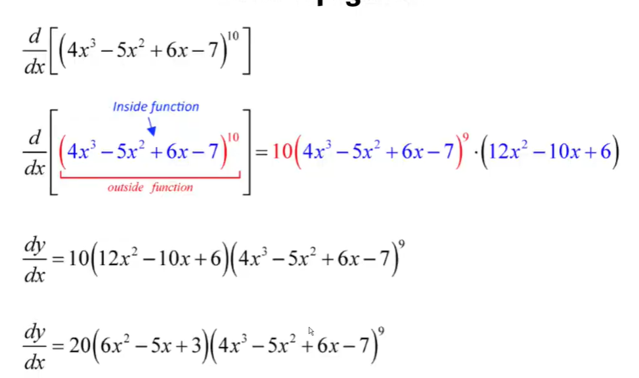

 | lost -> gradient -

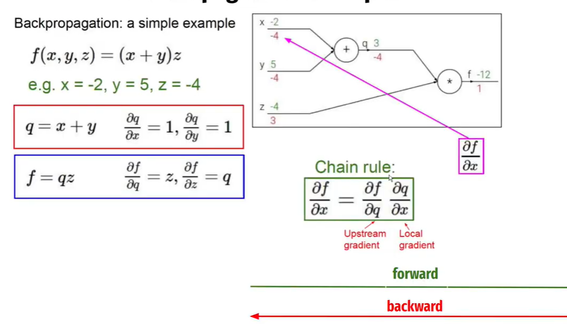

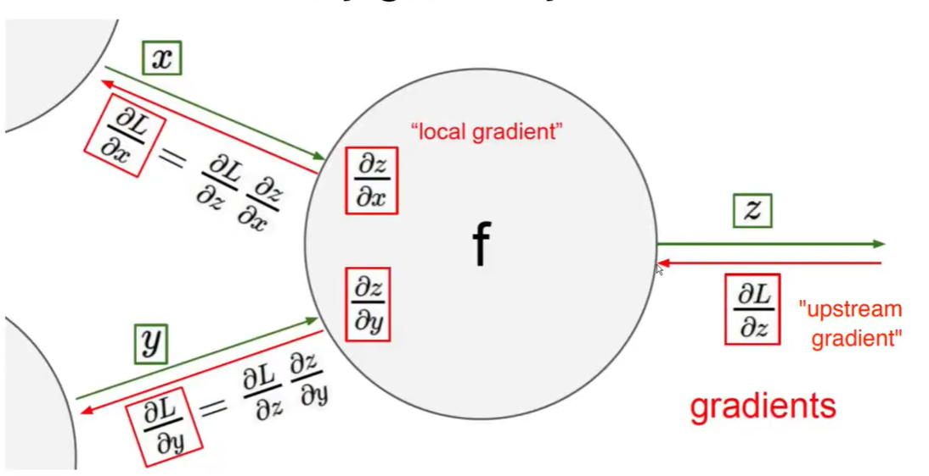

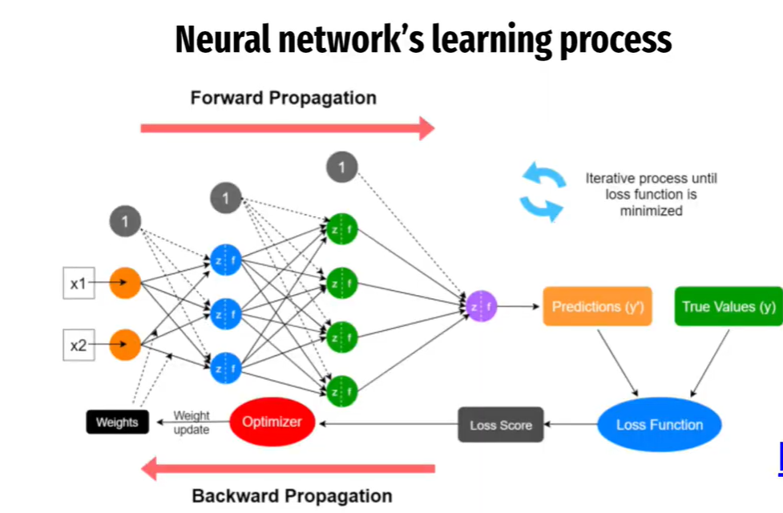

 | https://playground.tensorflow.org/#activation=tanh&batchSize=10&dataset=circle&regDataset=reg-plane&learningRate=0.03&regularizationRate=0&noise=0&networkShape=4,2&seed=0.17327&showTestData=false&discretize=false&percTrainData=50&x=true&y=true&xTimesY=false&xSquared=false&ySquared=false&cosX=false&sinX=false&cosY=false&sinY=false&collectStats=false&problem=classification&initZero=false&hideText=false

Sheet4
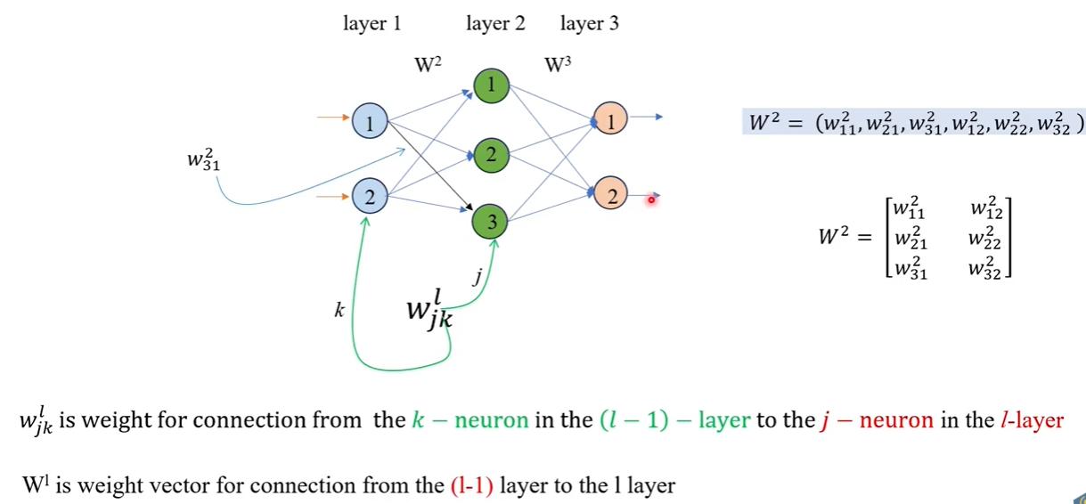
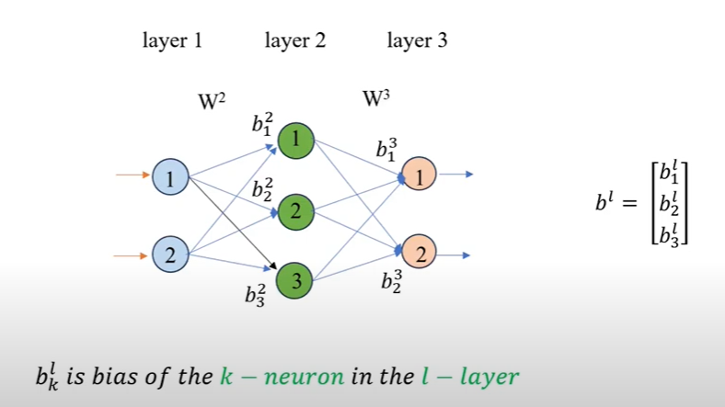
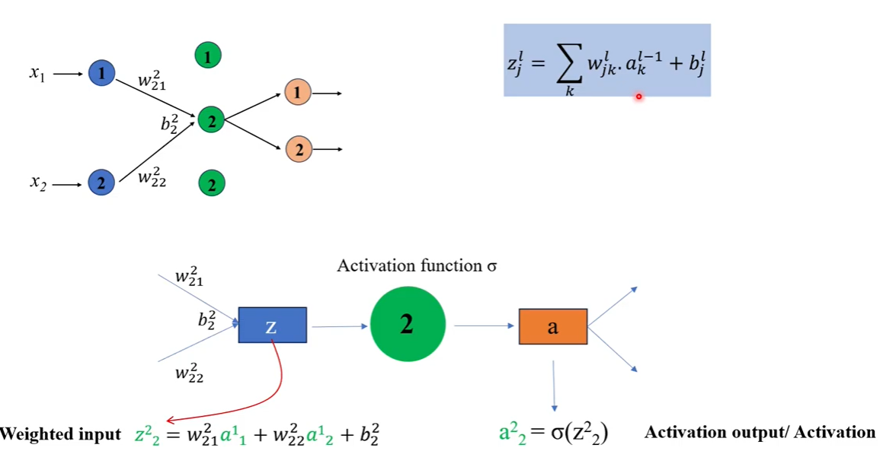
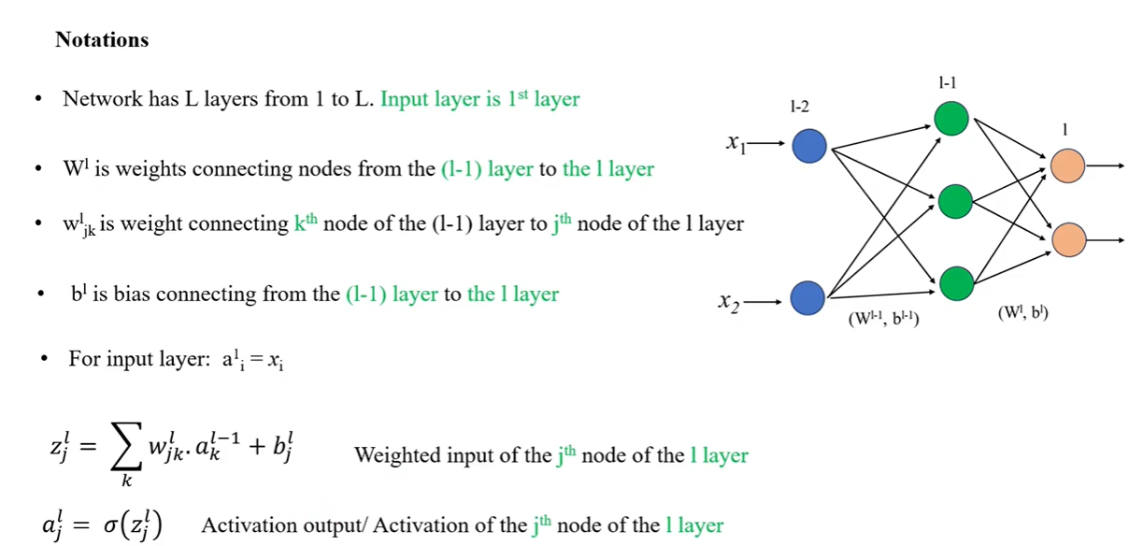
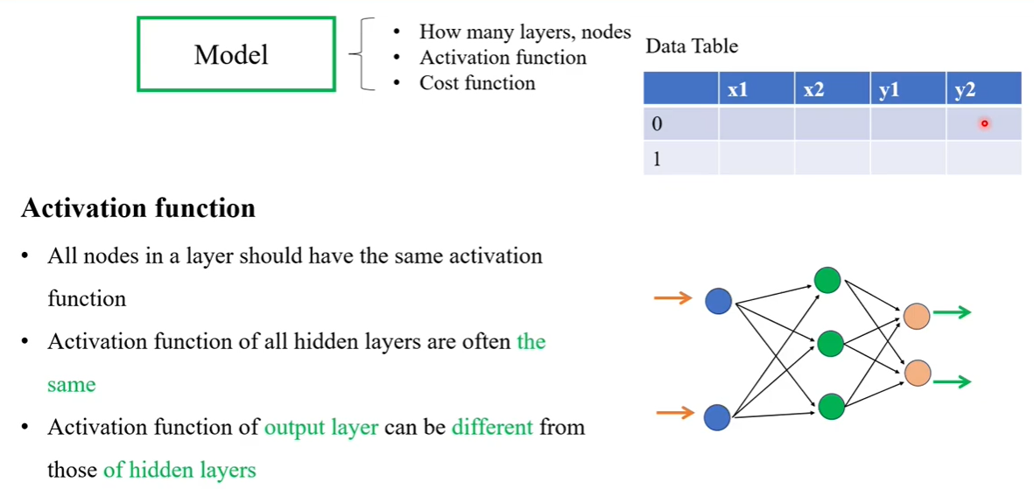
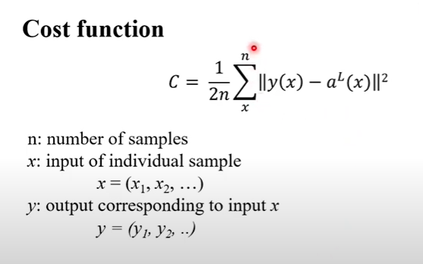
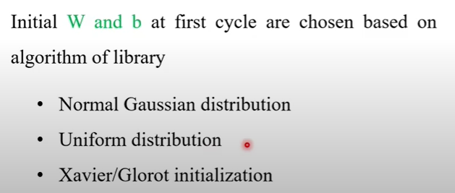
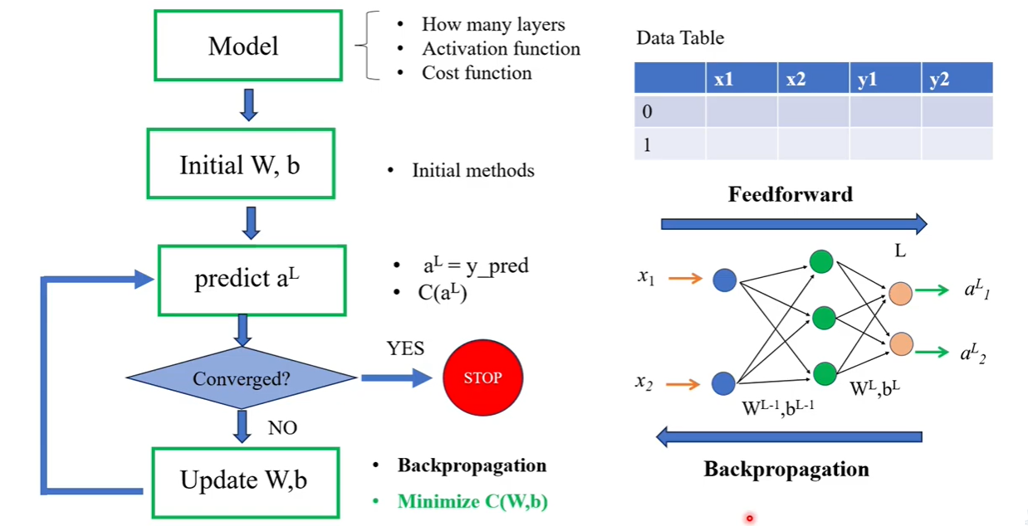
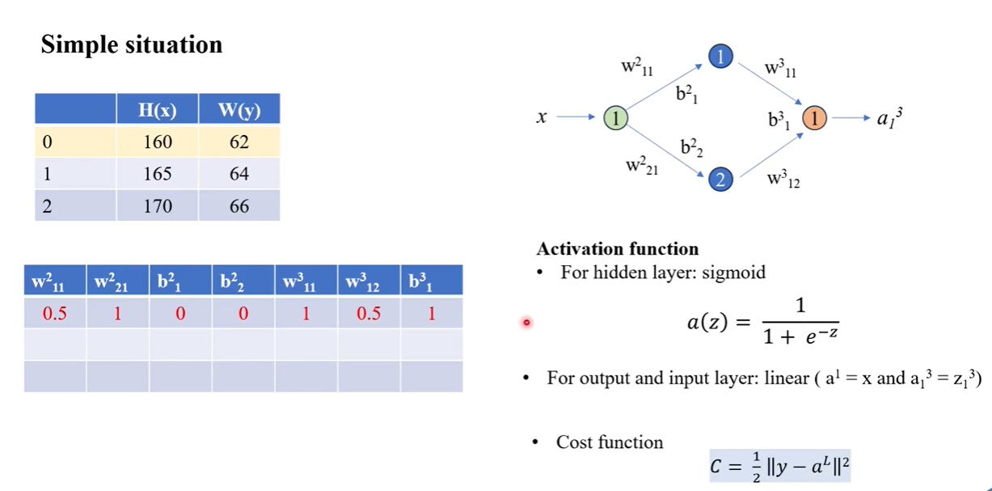
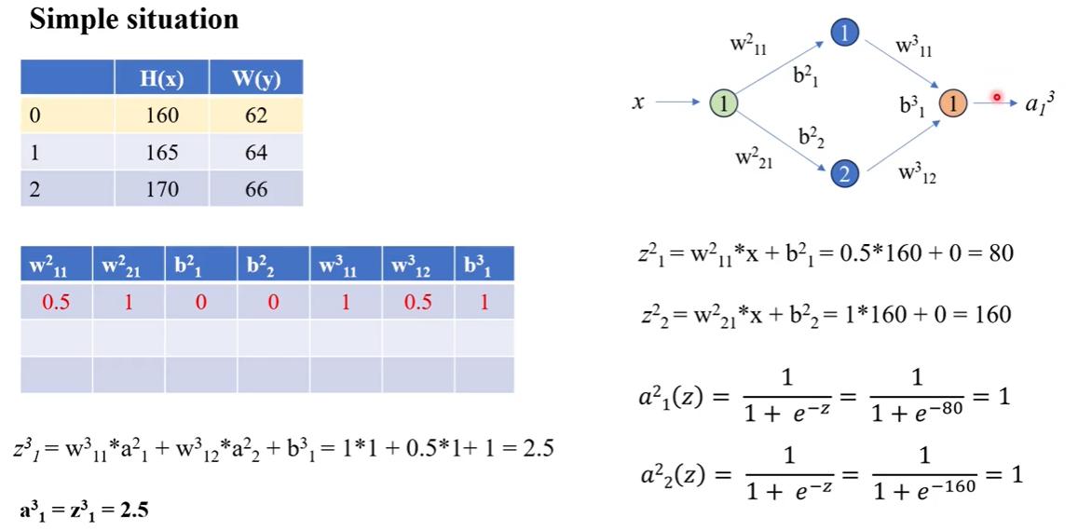
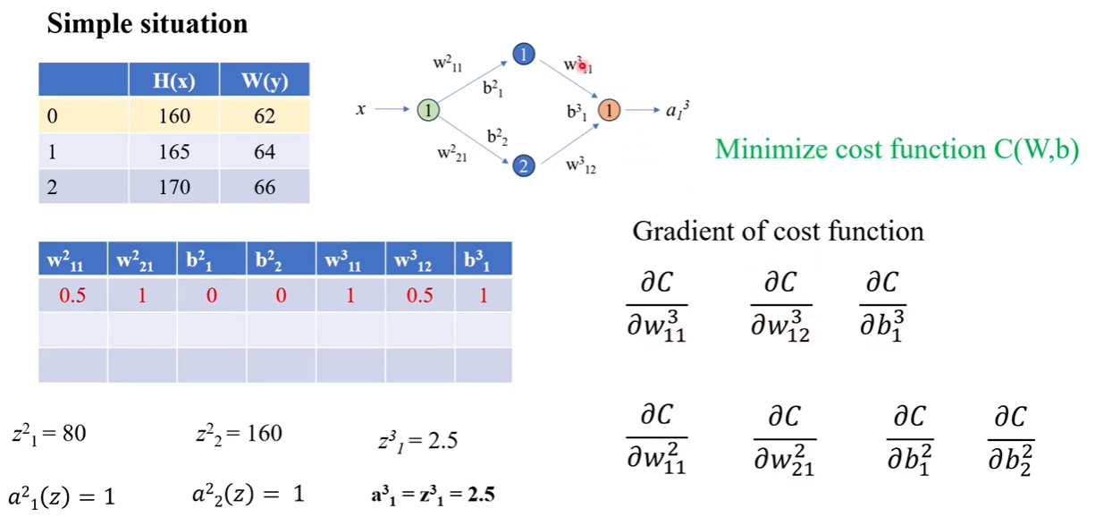
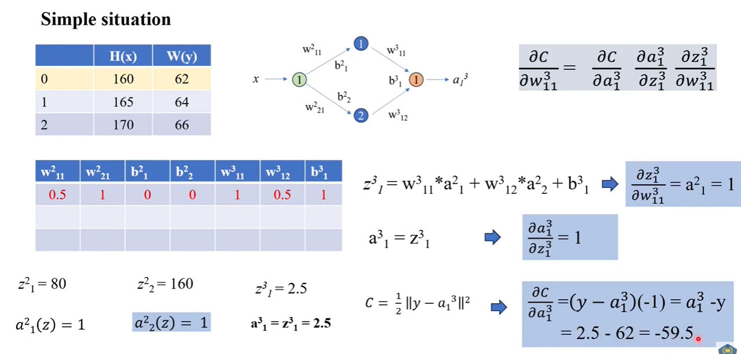
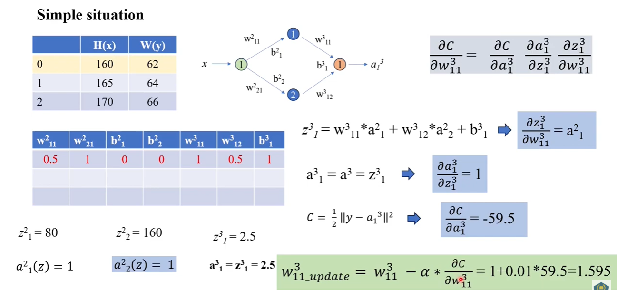
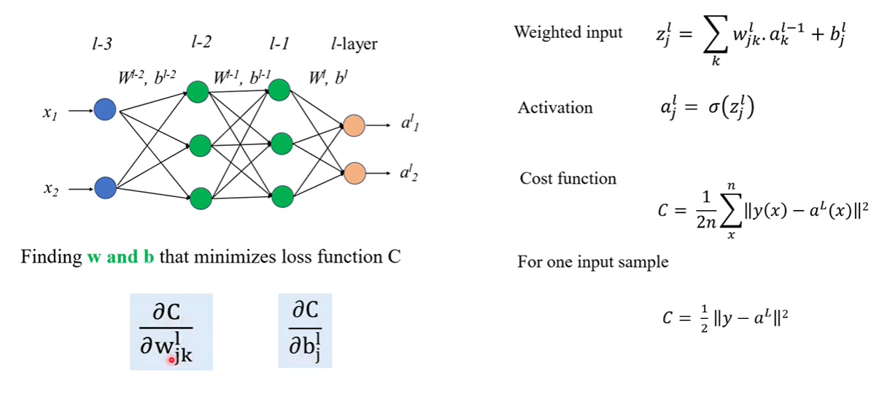
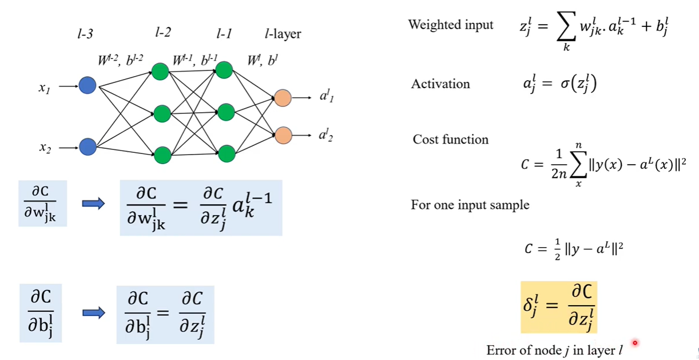
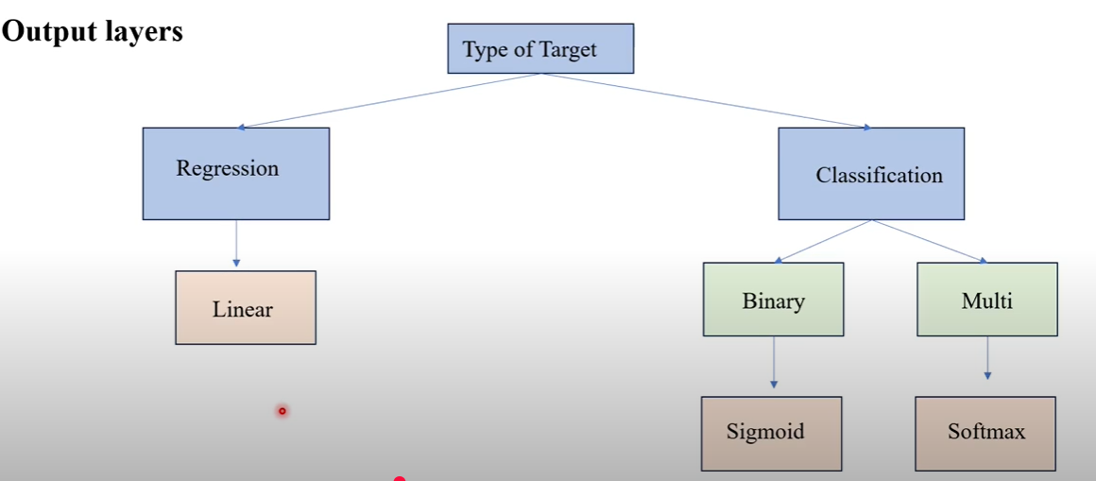
Cấu trúc của nerron networ
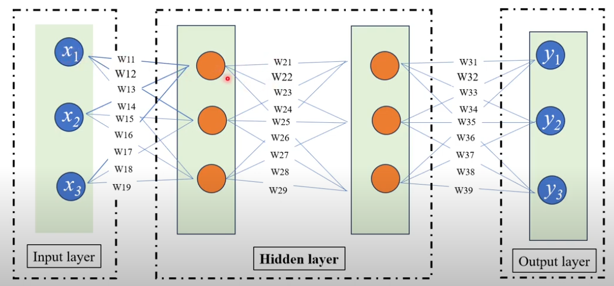

Mỗi lớp có nhiều note, các note sẽ tương tác với node trướ và sau
 | giá trị w là gí trị cần optimitinal để có thể dự đoán tốt nhất
 | Hàm activition fucntion là

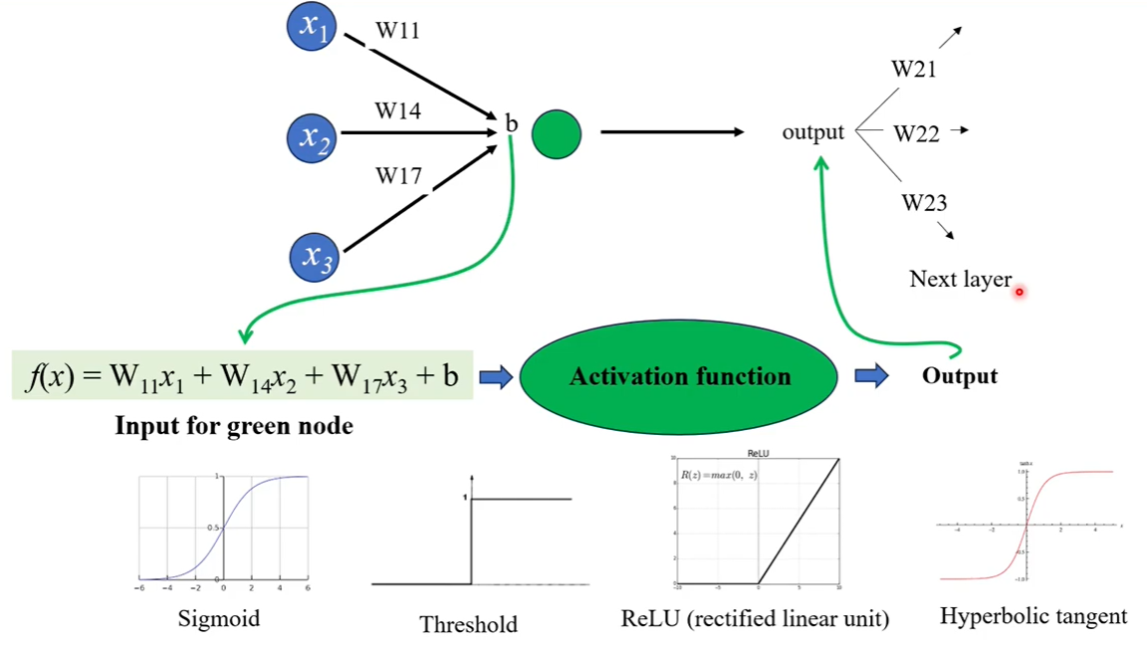

 | FF | cung cấp đầu vào để x đến y_predict
 |  | W,b được lấy một các ngaayix nhiên và được optimize sau
 | So sánh y_preduct và y_true => loss fucntion để dánh giá chất luowgnj mô hình

 | BP | Cập nhật trọng số mô hình dwuaj vào optimize lost

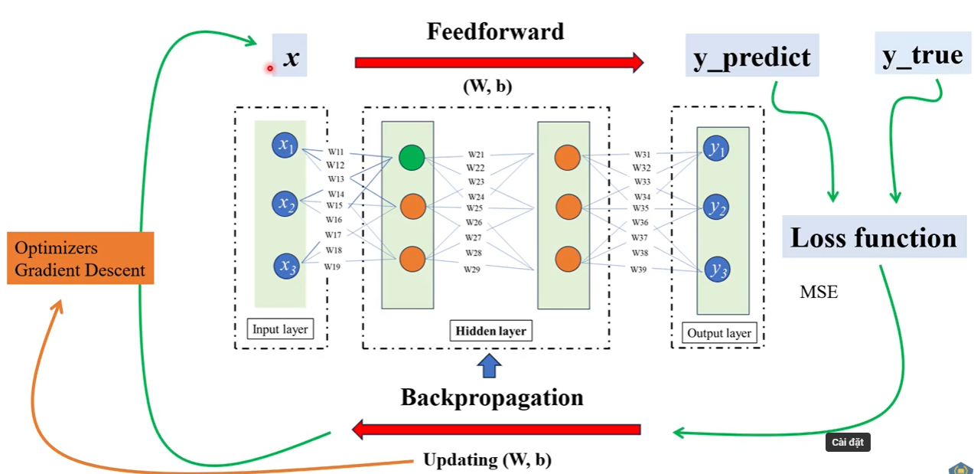

Gradient Descent là gì

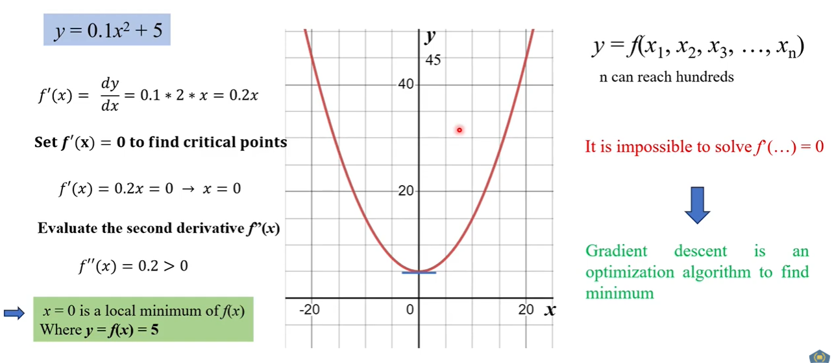

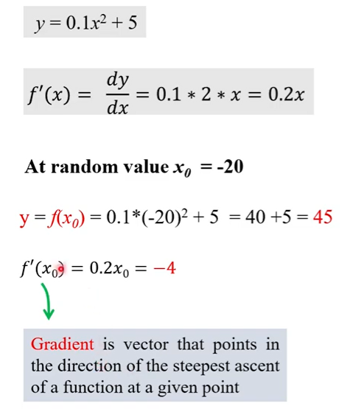

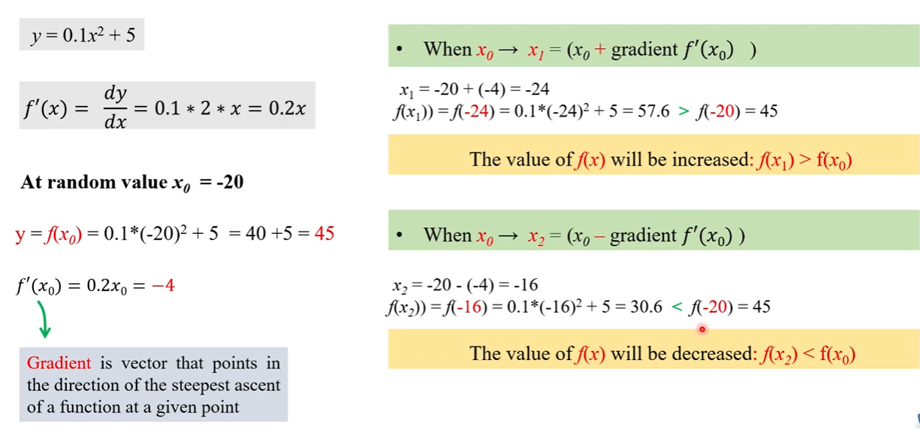

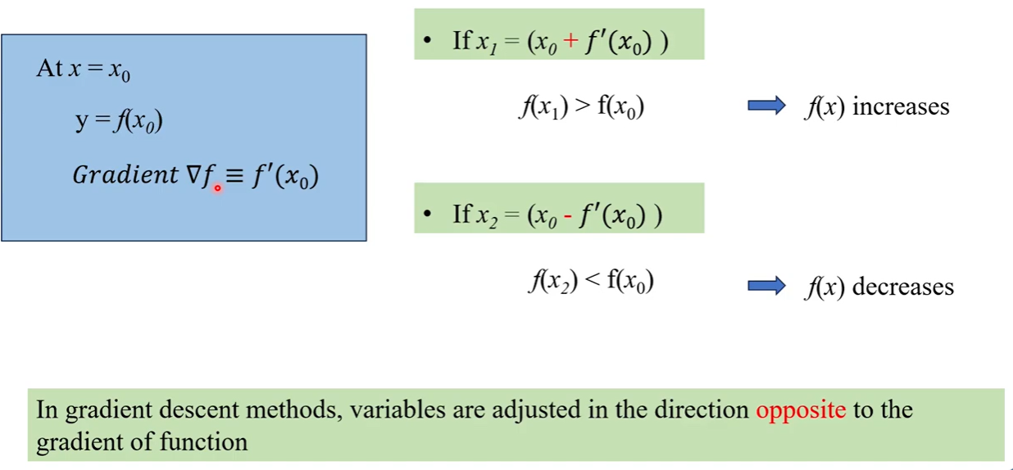

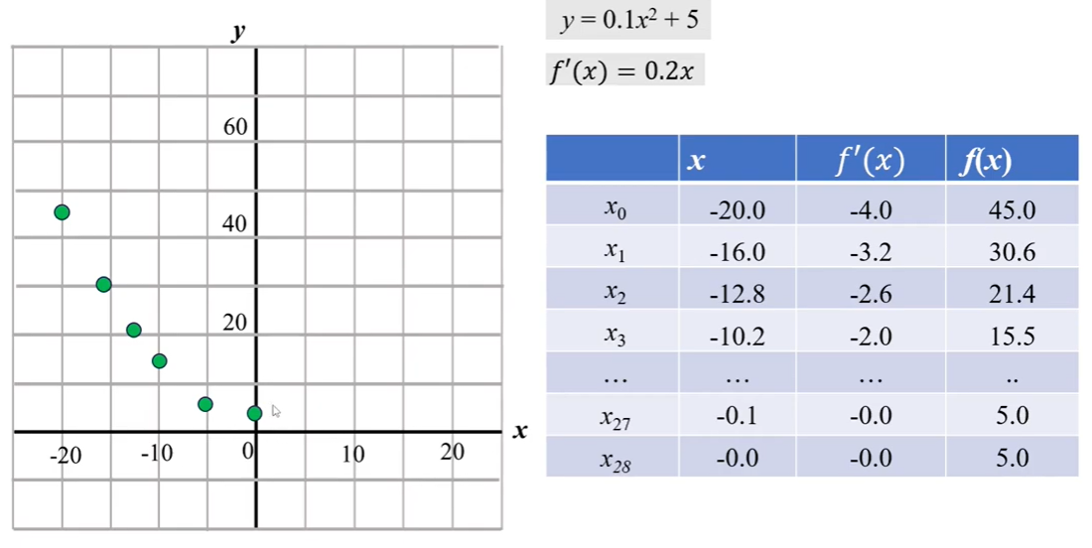

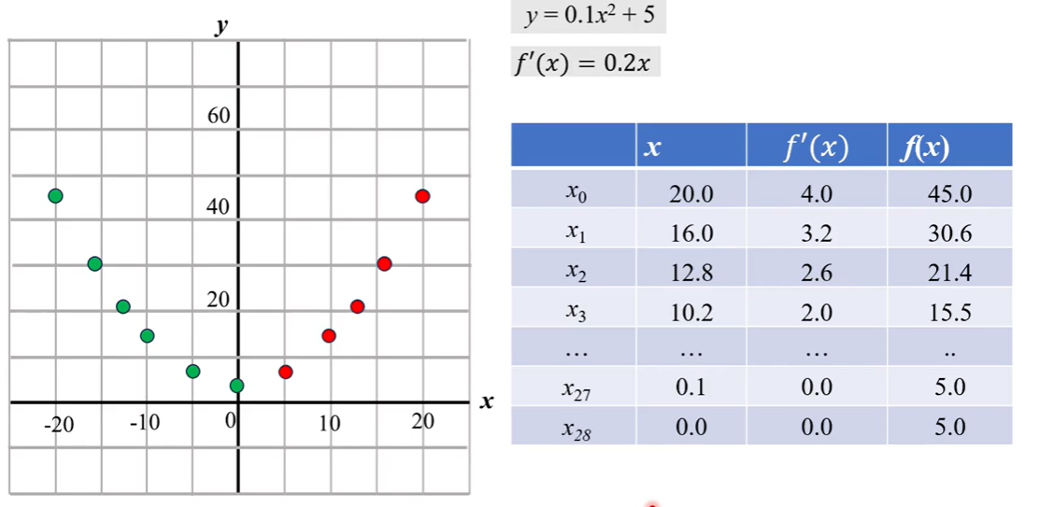

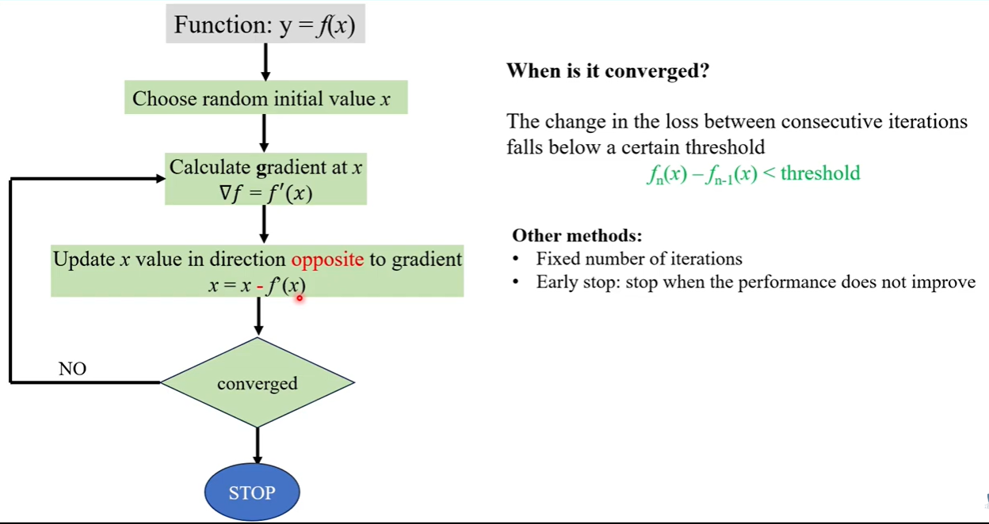

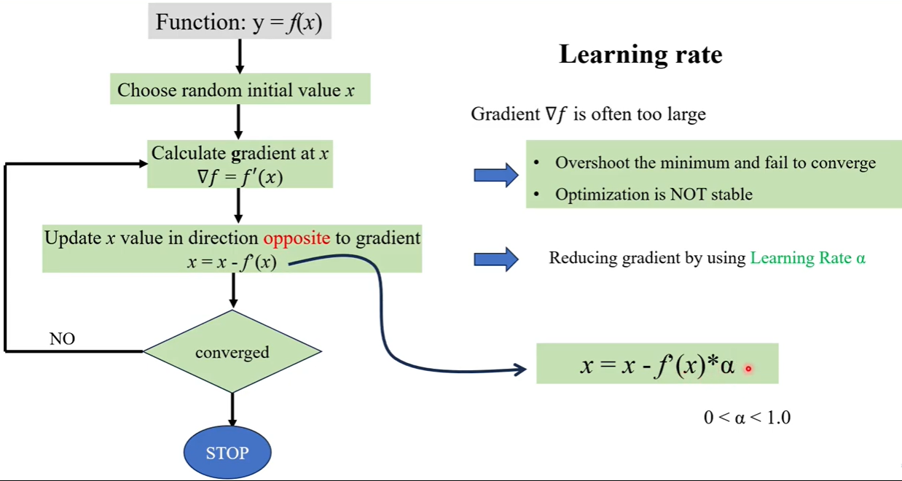

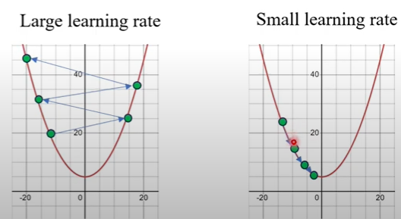

 | Đọa hàm riêng phần là đoạn hàm nó là biến còn lại là hánhoos



Backpropagation

